Bedienung - Mode d'emploi
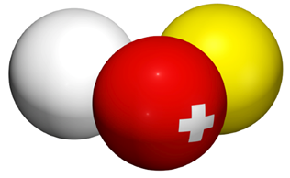

 | FSB | SBV | FSB

 | Fédération Suisse de Billard • Section Carambole
 | Schweizerischer Billard Verband • Sektion Karambol
 | Federazione Svizzera di Biliardo • Sezione Carambola

Wählen Sie die Sprache / Sélectionnez la langue:

 |  |  | Deutsch

Tableau Mannschaftsmeisterschaft Serienspiel 2 Disziplinen

Eingaben können nur in die weissen Felder auf dem Blatt «Runden - Tours» gemacht werden, das Tableau füllt sich von selbst. |  | Gibt ein Spieler für eine Partie Forfait, so lassen Sie die Felder Punkte, Aufnahmen und Serie in dieser Partie leer und wählen einfach «Forfait» aus dem Aufklappmenu des betroffenen Spielers:

Viele Felder verwenden sogenannte «Aufklappmenus», so dass Sie den Text nicht eintippen müssen, sondern aus einer Liste auswählen können:

 |  | Senden Sie nach dem Turnier nicht ein PDF des Tableaus, sondern die ganze Excel-Datei per E-Mail an:

 |  | resultat@billard-carambole.ch

L. Nobel, 13.07.2016

